상품제안서
스트랩 10K 3단 자동 거꾸로 우산 | 상품코드: F30016

 |  |  |  |  |  |  | 02-412-0044 | www.easy1.co.kr
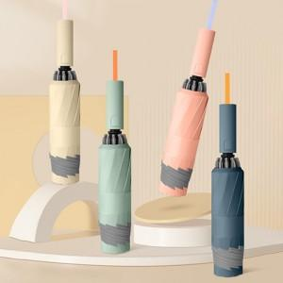

【상세/제작정보】 | <p>택배비: 30개 5,000원&nbsp;</p>

【인쇄/포장옵션】 | 실크 / 포장지포장

【공급단가】 | 수량 | 50~ | 100~ | 500~ | 1,000~ | 2,000~
*VAT별도 | 단가 | 10,200원 | 10,030원 | 9,770원 | 9,600원 | 9,350원

【상품 URL】 | http://www.easy1.co.kr/src/goods_detail.php?gdno=30016

